Накладная-№3
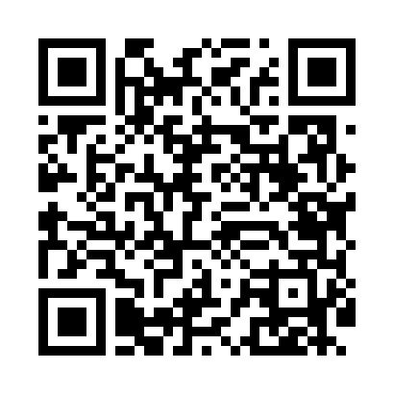
Номер товарно-транспортной накладной: |  |  | Торговый представитель: Amriyev Muhammad
Поставщик: Toshkent falcon fly 2 |  |  | Телефон торгового представителя: +998972880505
Дата отгрузки: 08.11.2025 |  |  | Контрагент: """" Klient
Дата консигнации: |  |  | Адрес:
Доставщик: |  |  | Телефон:
Телефон доставщика:
Время заказа: 08.11.2025 17:19:41
№ | Штрих-код | Название товаров (работ,услуг) | Количество | Количество в кейсе | Цена | Сумма
 |  |  | 35 |  |  | 43.5
1 | 6988006129335 | Поднос пластмассовая 1400T GB-29-33 | 5 | 5 шт. | 3 | 15
2 | 6954545400228 | Шиша ваза 25) 26x5 см XP-34-22 | 15 | 15 шт. | 1.20 | 18
3 | 6954545400365 | Шиша ваза 16x4 см XP-34-36 | 15 | 15 шт. | 0.70 | 10.50
Итого: 43.5$|->UZS: 543,750.00

